Sheet1
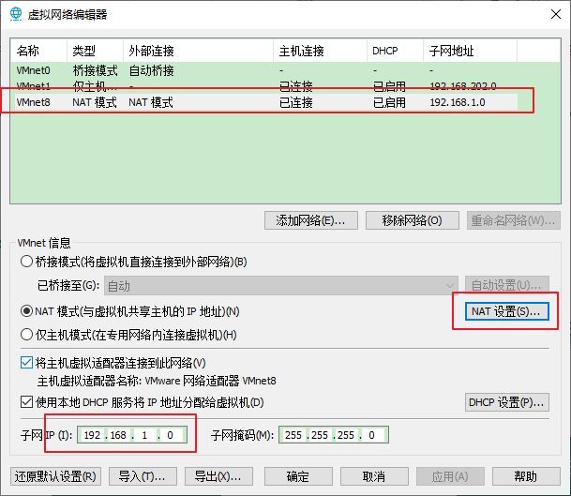 |  |  |  | 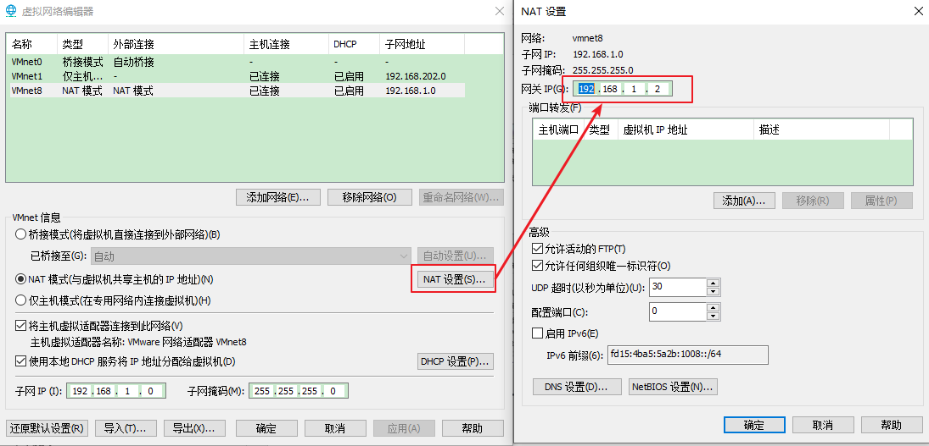
 |  |  |  |  |  |  |  | windows
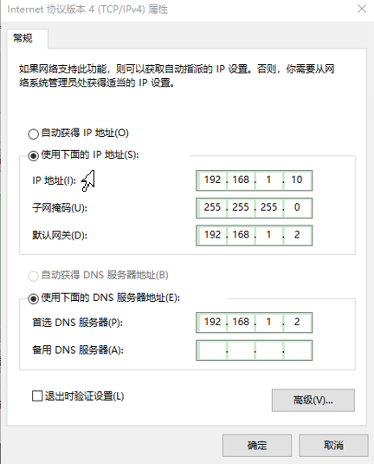

网关：
192.168.1.2

 |  |  | VMWare(192.168.1.0)

 |  | linux01 |  |  | linux02 | linux03
 |  |  |  |  |  |  | 局域网

 | 192.168.1.100 |  |  | 192.168.1.101

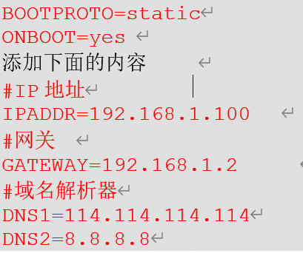

一定要重启服务 ：service network restart

